2014年度
２０１5年度 公益財団法人日本財団 福祉車両助成事業報告書

団体名 | 社会福祉法人 あかぎ万葉
事業名 | 車いす対応車（車いす２名）の整備
事業ID | 2015251149
助成金額 | ２，１００，０００円
車種 | 日産 普通車２ＷＤ／ＡＴ ガソリン 車いす２+８名
使用施設名称 | ショートステイ季の花
助成事業完了日 | 平成２８年 ２月 １０日

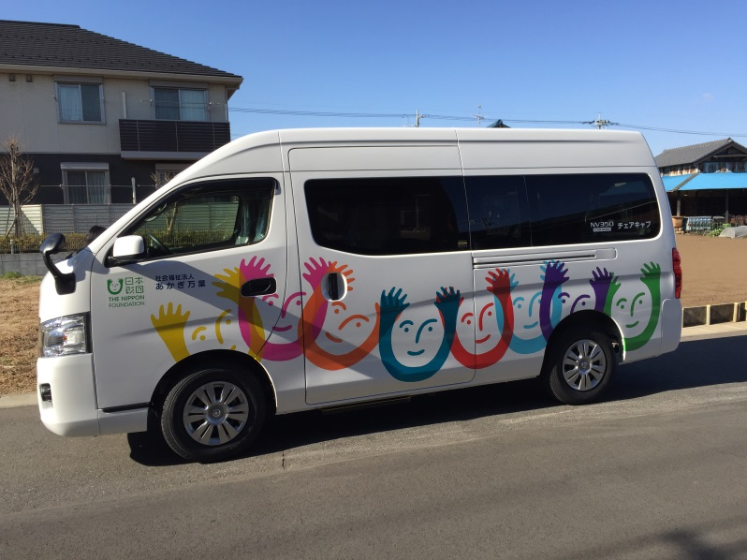

車両写真

